F02.CFG-Paths
 |  | VVSS, Info Romana, 2024-2025

F02. Stergerea unui task.

 | F02. Covered source code |  | remove(Task task): boolean | F02. Control Flow Graph (CFG) | F02. Cyclomatic Complexity (CC)
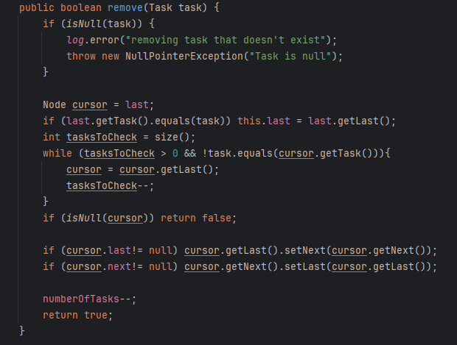
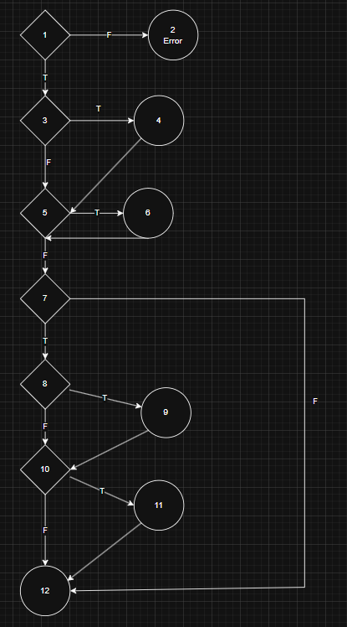
Line No. | Source code |  |  | Se va insera CFG asociat codului sursa testat (poza, diagrama, etc.). | CC1 = No. of regions = |  | 7
Req02_L01 | … |  |  |  | CC2 = Edges - Nodes + 2 = |  | 7
Req02_L02 | … |  |  | <Req02 CFG > | CC3 = No. of Conditions + 1 = |  | 7
Req02_L03 | …
... | …
.. | … |  |  |  | F02. Individual Paths
... | …
 |  |  |  |  | Path No. | Path
 |  |  |  |  | F02_P01 | 1(F) - 2(Error)
 |  |  |  |  | F02_P02 | 1(T) - 3(T) - 4 - 6 - 5(F) - 7(F) -12 |  | * Daca e ultimul nod => exista in lista
 |  |  |  |  | F02_P03 | 1(T) - 3(T) - 4 - 6 - 5(F) - 7(T) - 8(T) - 9 - 10(T) - 11 - 12 |  | * Daca e ultimul nod => nu are nod urmator
 |  |  |  |  | F02_P04 | 1(T) - 3(T) - 4 - 6 - 5(F) - 7(T) - 8(F) - 10(T) - 11 - 12 |  | * Daca e ultimul nod => nu are nod urmator
 |  |  |  |  | F02_P05 | 1(T) - 3(T) - 4 - 6 - 5(F) - 7(T) - 8(F) - 10(F) - 12
 |  |  |  |  | F02_P06 | 1(T) - 3(F) - 6 - 5(F) - 7(F) -12
 |  |  |  |  | F02_P07 | 1(T) - 3(F) - 6 - 5(F) - 7(T) - 8(T) - 9 - 10(T) - 11 - 12
 |  |  |  |  | F02_P08 | 1(T) - 3(F) - 6 - 5(F) - 7(T) - 8(F) - 10(T) - 11 - 12
 |  |  |  |  | F02_P09 | 1(T) - 3(F) - 6 - 5(F) - 7(T) - 8(F) - 10(F) - 12 |  | * Nu poate exista in lista un element care sa nu aiba next/last si sa nu fie singurul element din lista (3 trebuie sa fie T)
 |  |  |  |  | F02_P10 | 1(T) - 3(T) - 4 - 6 - 5(F) - 7(T) - 8(T) - 9 - 10(F) - 12
 |  |  |  |  | F02_P11 | 1(T) - 3(F) - 6 - 5(F) - 7(T) - 8(T) - 9 - 10(F) - 12

 |  |  |  |  |  | Nu se poate ajunge

 |  |  |  |  | Conditia 3 -> daca elementul este ultimul in lista
 |  |  |  |  | Conditia 8 -> daca are un nod urmator |  | anterior
 |  |  |  |  | Conditia 10 -> daca are un nod urmator

